Detalhamento_Avarias
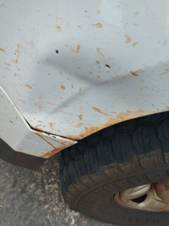
Detalhamento da Cobrança

Cliente | xxxx
Contrato: | xxxx

Placa: | RUC4D09 |  | VALOR TOTAL
Modelo: | S10 CD LS 2.8 16V DIE 4X4 4P C/AR |  | R$370.00
Cor: | BRANCO

1 | Recuperação e pintura para-lama dianteiro esquerdo | Valor | R$370.00

